手順書
操作手順書 |  |  |  |  | 作成日時：2019/10/08-18:38:35

 | １．操作環境

 |  |  | シナリオファイル名 | C:\Users\Administrator\Desktop\動作確認手順\在庫移動日記帳.winsnr

 | ２．操作手順

 |  | ２．１．シナリオ：在庫移動日記帳
 |  |  | ２．１．１．[在庫移動日記帳]ウィンドウ |  |  | 確認日 | 結果
 |  |  | 画面
 |  |  | 操作内容 | 「在庫移動日記帳」ウィンドウを初期表示します。

 |  |  | ２．１．２．[在庫移動日記帳]ウィンドウ |  |  | 確認日 | 結果
 |  |  | 画面 | 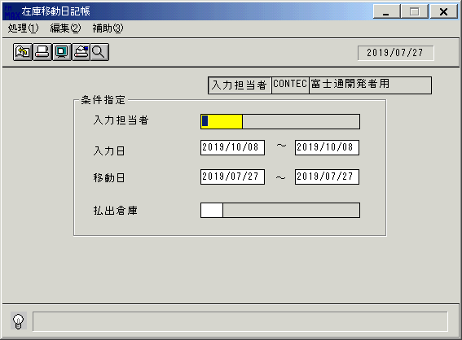
 |  |  | 操作内容 | 「入力日」を入力します。実際に在庫移動登録を実施した日付(システム日付)を入力します。

 |  |  | ２．１．3．[在庫移動日記帳]ウィンドウ |  |  | 確認日 | 結果
 |  |  | 画面 | 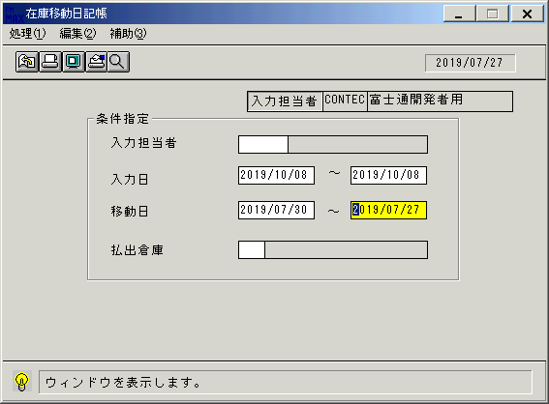
 |  |  | 操作内容 | 「移動日」を入力します。

 |  |  | ２．１．4．[在庫移動日記帳]ウィンドウ - [在庫移動日記帳]ウィンドウ |  |  | 確認日 | 結果
 |  |  | 画面 | 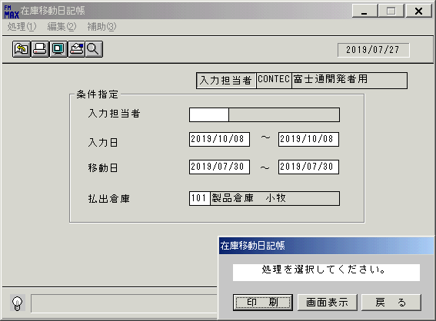
 |  |  | 操作内容 | 「払出倉庫」を入力してEnterキーを押します。「画面表示」をクリックします。

 |  |  | ２．１．5．[デスクトップ]ウィンドウ - [在庫移動日記帳･ﾚﾎﾟｰﾄ]ウィンドウ |  |  | 確認日 | 結果
 |  |  | 画面 | 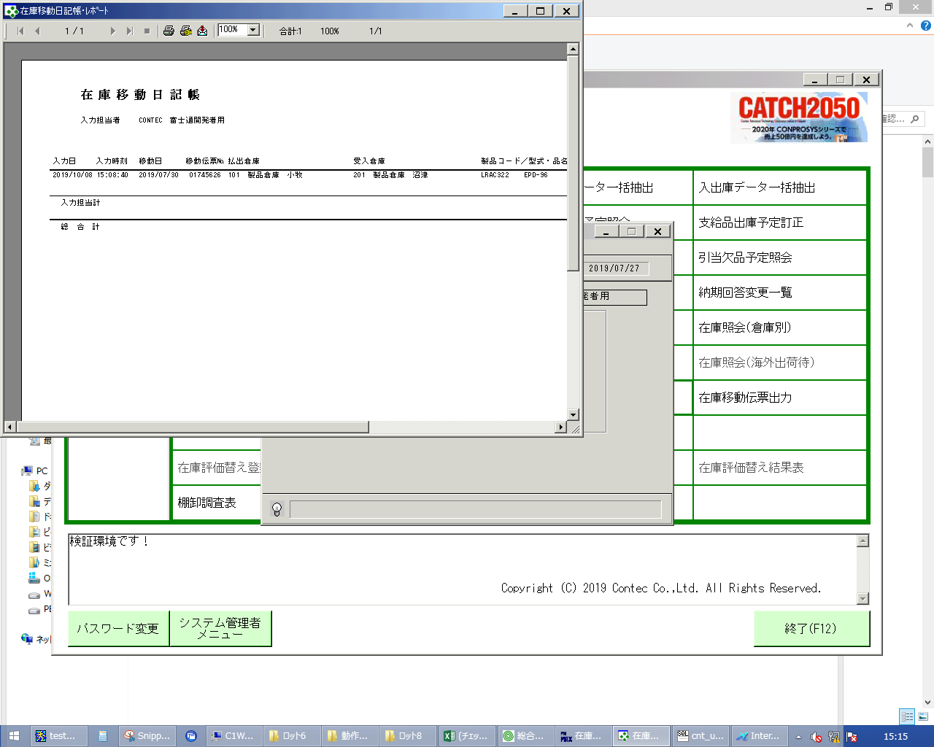
 |  |  | 操作内容 | 「在庫移動日記帳･ﾚﾎﾟｰﾄ」ウィンドウを表示します。「×」でウィンドウを閉じます。

 |  |  | ２．１．6．[在庫移動日記帳]ウィンドウ |  |  | 確認日 | 結果
 |  |  | 画面 | 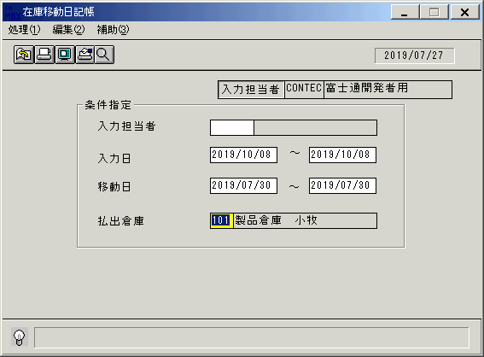
 |  |  | 操作内容 | Enterキーを押します。

 |  |  | ２．１．7．[在庫移動日記帳]ウィンドウ - [在庫移動日記帳]ウィンドウ |  |  | 確認日 | 結果
 |  |  | 画面
 |  |  | 操作内容 | 「印刷」ボタンを押してPDFファイルを保存します。

画面レイアウト
画面レイアウト |  |  |  |  |  | 名称 |  | 在庫移動日記帳 |  |  | 名称 |  |  |  |  | 変更履歴 | Ｖｅｒ． | 年月日 |  | 作成者 | Ｖｅｒ． | 年月日 | 作成者
 |  |  |  |  |  |  |  |  |  |  |  |  |  |  |  |  | 2.00 | 2006-09-13 |  | FJCL)齊藤
 |  |  |  |  |  | ＩＤ |  | IDOPR51 |  |  | ＩＤ |  |  |  |  |  | 2.01 | 2007-01-09 |  | FJCL)齊藤

 |  |  |  |  |  |  |  |  |  |  |  | ＜利用部門＞
 |  |  |  |  |  |  |  |  |  |  |  |  | ・商品管理センター

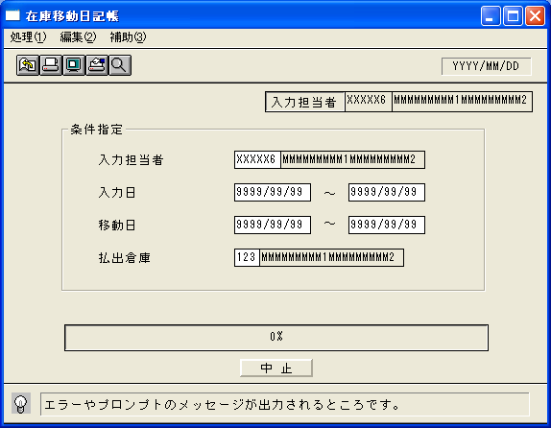
 |  |  |  |  |  |  |  |  |  |  |  | ＜用途／目的＞
 |  |  |  |  |  |  |  |  |  |  |  |  | ・入力担当者ごとに、入力した内容の確認を行うために使用する。
 |  |  |  |  |  |  |  |  |  |  |  |  | （返品や再生による倉庫移動、および支給品等の倉庫移動に対する在庫移動入力確認）

 |  |  |  |  |  |  |  |  |  |  |  | ＜機能＞
 |  |  |  |  |  |  |  |  |  |  |  |  | ・指定した出力条件を元に、在庫情報から該当データを取得し印刷する。
 |  |  |  |  |  |  |  |  |  |  |  |  |  | ※伝票区分(DENKB)が3:移動のデータのみ印刷する。

＜機能概要＞
出力方式 | 一括 |  |  |  |  |  |  |  |  |  |  | ソート条件 |  |  | 入力担当者／入力日／入力時間／移動日／払出倉庫ｺｰﾄﾞ／製品ｺｰﾄﾞ
出力ｻｲｸﾙ | 随時 |  |  |  |  |  |  |  |  |  |  | (指定無しは 昇順)
範囲指定 |  | 項目名 | 開始 | 終了 | 単一 |  | 検索Ｗ |  | № | 備考
 | 1 | 入力担当者(ｺｰﾄﾞ） |  |  | ○ |  | ○ |  | 11 | 初期値 空白（全件） |  | 集計 |  |  | 入力担当者 |  |  |  | ＜その他＞
 | 2 | 入力日 | ○ | ○ |  |  | ○ |  | 09 | 初期値 開始:運用日 終了:運用日 |  |  |  |  | 総合計
 | 3 |  |  |  |  |  |  |  |  | 初期値 開始:ｼｽﾃﾑ日付 終了:ｼｽﾃﾑ日付
 | 4 | 移動日 | ○ | ○ |  |  | ○ |  | 09 | 初期値 開始:運用日 終了:運用日
 | 5 | 払出倉庫（ｺｰﾄﾞ) |  |  | ○ |  | ○ |  | 13 | 初期値 空白（全件） |  | 改頁条件 |  |  | 入力担当者
 | 6
 | 7
 | 8 |  |  |  |  |  |  |  |  |  |  | 用紙ｻｲｽﾞ |  |  | B4ヨコ
 | 9
 | 10

